表单示例
*注：以下表单仅为示例参考，具体表单字段可根据活动情况自行选择添加或删除，具体信息请在“表单信息”Sheet中编写需求

首页图片，如需更改，可将图片按要求置于“首页车图”sheet中
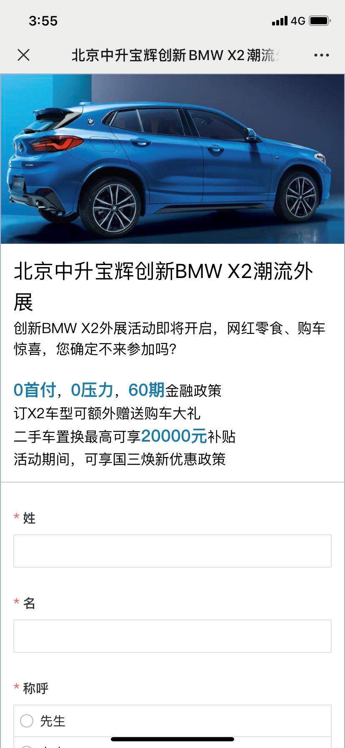
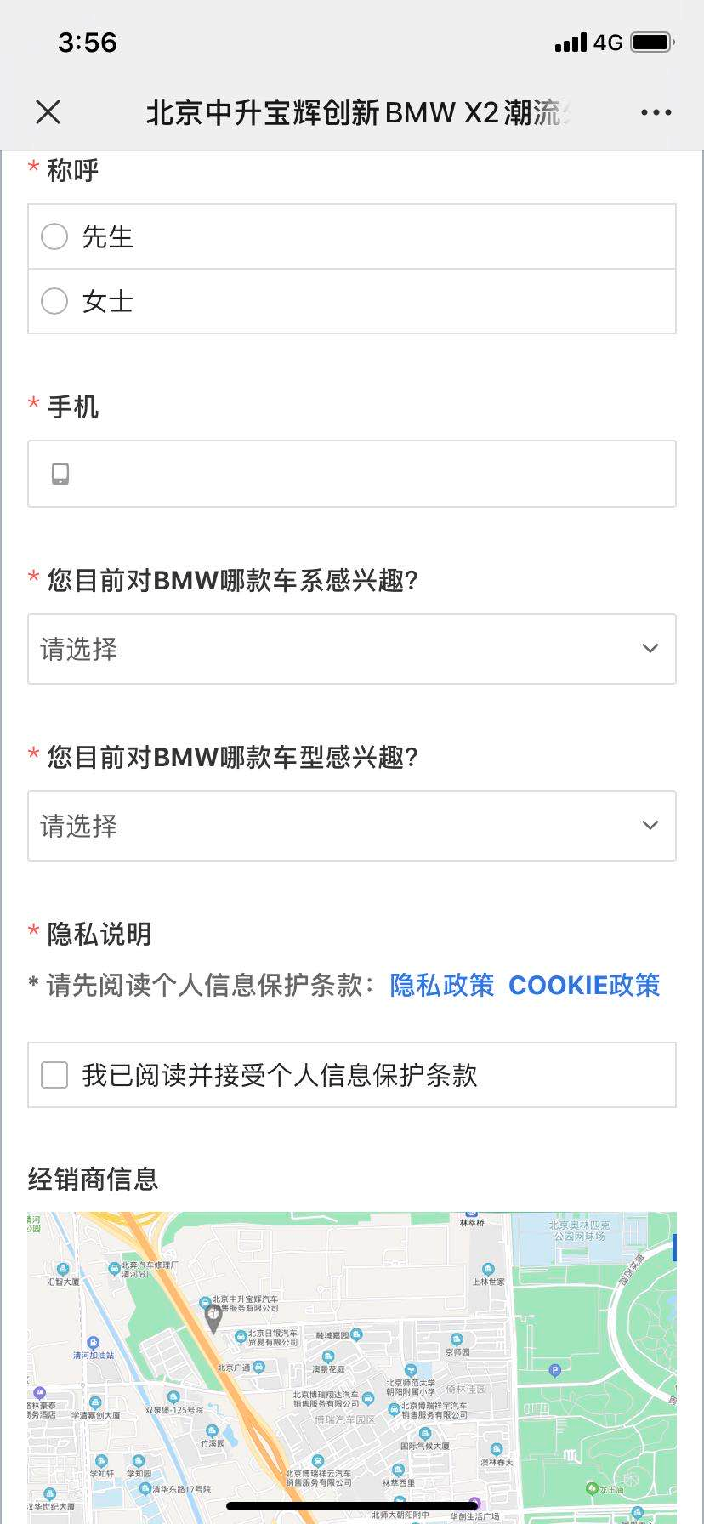

示例
示例
表单字段内容可在“表单信息”sheet中参考字段模板以及结合自身活动情况进行编辑
 | 目录 | 描述
 | 表单信息sheet | 编写表单所需字段
 | 车型列表sheet | 填入活动所需车型（选填字段，如活动不需此字段，可不用填写）
 | 经销商列表sheet | 填入活动涉及经销商（选填字段，如活动不需此字段，可不用填写）
 | 首页车图sheet | 请将首页图片按要求置于此sheet中
 | 文案描述sheet | 如有文案描述，请按要求将文字内容置于此sheet中
文案内容可在“文案描述”sheet中自定义编辑，

文案描述
*注：首页可添加自定义文案描述，如政策信息、车型介绍、活动介绍等
 |  | 示例
文字描述内容
 | 